城市二手房出售挂牌价指数_上海
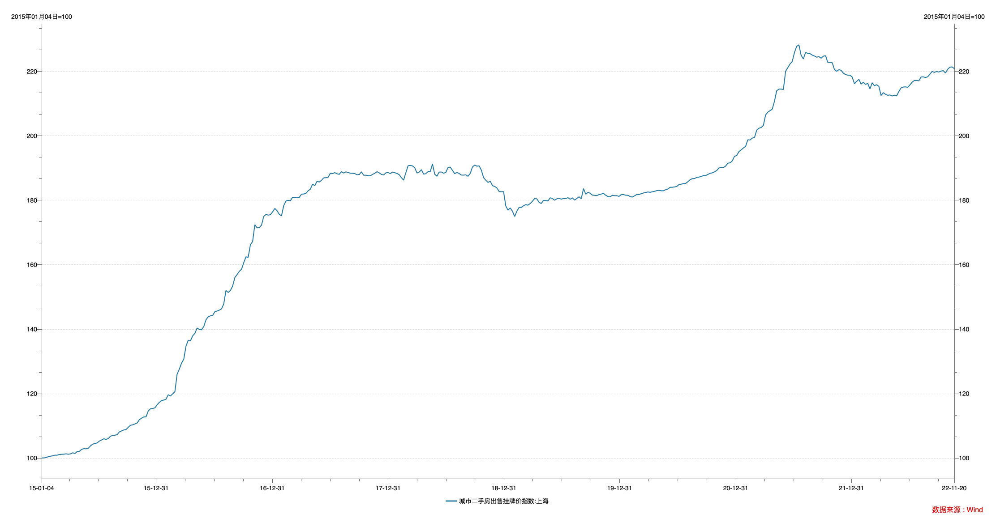

指标名称 | 城市二手房出售挂牌价指数:上海
2015-01-04 | 100.00
2015-01-11 | 100.01
2015-01-18 | 100.15
2015-01-25 | 100.39
2015-02-01 | 100.55
2015-02-08 | 100.68
2015-02-15 | 100.88
2015-02-22 | 100.86
2015-03-01 | 101.08
2015-03-08 | 101.14
2015-03-15 | 101.18
2015-03-22 | 101.29
2015-03-29 | 101.16
2015-04-05 | 101.27
2015-04-12 | 101.61
2015-04-19 | 101.40
2015-04-26 | 101.99
2015-05-03 | 102.06
2015-05-10 | 102.67
2015-05-17 | 102.89
2015-05-24 | 102.84
2015-05-31 | 103.01
2015-06-07 | 103.76
2015-06-14 | 104.29
2015-06-21 | 104.50
2015-06-28 | 104.67
2015-07-05 | 105.25
2015-07-12 | 105.59
2015-07-19 | 105.96
2015-07-26 | 105.77
2015-08-02 | 106.03
2015-08-09 | 106.76
2015-08-16 | 107.00
2015-08-23 | 107.08
2015-08-30 | 107.23
2015-09-06 | 108.10
2015-09-13 | 108.40
2015-09-20 | 108.70
2015-09-27 | 108.81
2015-10-04 | 109.54
2015-10-11 | 110.15
2015-10-18 | 110.29
2015-10-25 | 110.57
2015-11-01 | 110.85
2015-11-08 | 111.89
2015-11-15 | 112.36
2015-11-22 | 112.73
2015-11-29 | 112.75
2015-12-06 | 114.59
2015-12-13 | 115.27
2015-12-20 | 115.36
2015-12-27 | 115.56
2016-01-03 | 116.52
2016-01-10 | 117.27
2016-01-17 | 117.79
2016-01-24 | 117.99
2016-01-31 | 118.23
2016-02-07 | 119.62
2016-02-14 | 119.26
2016-02-21 | 119.91
2016-02-28 | 120.58
2016-03-06 | 126.02
2016-03-13 | 127.60
2016-03-20 | 129.45
2016-03-27 | 130.68
2016-04-03 | 134.72
2016-04-10 | 136.55
2016-04-17 | 136.36
2016-04-24 | 137.90
2016-05-01 | 138.70
2016-05-08 | 140.34
2016-05-15 | 139.92
2016-05-22 | 139.79
2016-05-29 | 140.79
2016-06-05 | 142.88
2016-06-12 | 143.84
2016-06-19 | 144.12
2016-06-26 | 144.26
2016-07-03 | 145.41
2016-07-10 | 145.62
2016-07-17 | 145.90
2016-07-24 | 146.30
2016-07-31 | 147.83
2016-08-07 | 152.00
2016-08-14 | 151.38
2016-08-21 | 152.00
2016-08-28 | 153.37
2016-09-04 | 156.00
2016-09-11 | 156.94
2016-09-18 | 157.93
2016-09-25 | 158.59
2016-10-02 | 160.62
2016-10-09 | 162.44
2016-10-16 | 162.29
2016-10-23 | 166.18
2016-10-30 | 167.22
2016-11-06 | 172.40
2016-11-13 | 171.45
2016-11-20 | 171.51
2016-11-27 | 172.27
2016-12-04 | 174.97
2016-12-11 | 175.60
2016-12-18 | 175.40
2016-12-25 | 175.51
2017-01-01 | 176.39
2017-01-08 | 177.47
2017-01-15 | 176.77
2017-01-22 | 175.65
2017-01-29 | 175.17
2017-02-05 | 178.34
2017-02-12 | 179.77
2017-02-19 | 179.98
2017-02-26 | 179.82
2017-03-05 | 180.96
2017-03-12 | 180.83
2017-03-19 | 180.78
2017-03-26 | 180.88
2017-04-02 | 181.90
2017-04-09 | 181.95
2017-04-16 | 182.16
2017-04-23 | 182.94
2017-04-30 | 183.45
2017-05-07 | 185.00
2017-05-14 | 184.55
2017-05-21 | 185.89
2017-05-28 | 185.66
2017-06-04 | 186.18
2017-06-11 | 186.97
2017-06-18 | 187.00
2017-06-25 | 187.15
2017-07-02 | 188.39
2017-07-09 | 188.28
2017-07-16 | 188.58
2017-07-23 | 188.22
2017-07-30 | 188.05
2017-08-06 | 188.88
2017-08-13 | 188.45
2017-08-20 | 188.82
2017-08-27 | 188.62
2017-09-03 | 188.41
2017-09-10 | 188.37
2017-09-17 | 188.29
2017-09-24 | 187.91
2017-10-01 | 187.98
2017-10-08 | 188.84
2017-10-15 | 187.77
2017-10-22 | 187.79
2017-10-29 | 187.62
2017-11-05 | 187.59
2017-11-12 | 188.04
2017-11-19 | 188.38
2017-11-26 | 188.87
2017-12-03 | 188.52
2017-12-10 | 188.03
2017-12-17 | 187.84
2017-12-24 | 188.52
2017-12-31 | 188.62
2018-01-07 | 188.29
2018-01-14 | 188.77
2018-01-21 | 188.56
2018-01-28 | 188.33
2018-02-04 | 187.94
2018-02-11 | 187.02
2018-02-18 | 186.24
2018-02-25 | 188.57
2018-03-04 | 190.71
2018-03-11 | 190.83
2018-03-18 | 190.66
2018-03-25 | 190.11
2018-04-01 | 188.46
2018-04-08 | 188.75
2018-04-15 | 189.49
2018-04-22 | 188.13
2018-04-29 | 188.26
2018-05-06 | 188.89
2018-05-13 | 188.95
2018-05-20 | 191.29
2018-05-27 | 188.07
2018-06-03 | 187.48
2018-06-10 | 188.75
2018-06-17 | 188.78
2018-06-24 | 188.40
2018-07-01 | 188.63
2018-07-08 | 190.20
2018-07-15 | 190.29
2018-07-22 | 189.28
2018-07-29 | 188.26
2018-08-05 | 188.64
2018-08-12 | 188.31
2018-08-19 | 187.82
2018-08-26 | 187.81
2018-09-02 | 187.89
2018-09-09 | 187.44
2018-09-16 | 188.35
2018-09-23 | 190.32
2018-09-30 | 190.95
2018-10-07 | 190.59
2018-10-14 | 190.68
2018-10-21 | 189.36
2018-10-28 | 187.03
2018-11-04 | 186.22
2018-11-11 | 185.54
2018-11-18 | 185.94
2018-11-25 | 184.53
2018-12-02 | 184.31
2018-12-09 | 183.82
2018-12-16 | 182.74
2018-12-23 | 182.65
2018-12-30 | 182.70
2019-01-06 | 178.24
2019-01-13 | 176.94
2019-01-20 | 177.62
2019-01-27 | 176.61
2019-02-03 | 174.97
2019-02-10 | 176.61
2019-02-17 | 177.79
2019-02-24 | 177.78
2019-03-03 | 178.30
2019-03-10 | 178.65
2019-03-17 | 178.48
2019-03-24 | 178.98
2019-03-31 | 179.69
2019-04-07 | 180.54
2019-04-14 | 180.44
2019-04-21 | 179.36
2019-04-28 | 179.01
2019-05-05 | 179.95
2019-05-12 | 179.89
2019-05-19 | 179.78
2019-05-26 | 180.77
2019-06-02 | 180.55
2019-06-09 | 180.00
2019-06-16 | 180.46
2019-06-23 | 180.62
2019-06-30 | 180.34
2019-07-07 | 180.56
2019-07-14 | 180.51
2019-07-21 | 180.81
2019-07-28 | 180.31
2019-08-04 | 180.76
2019-08-11 | 180.04
2019-08-18 | 180.57
2019-08-25 | 181.08
2019-09-01 | 180.49
2019-09-08 | 183.64
2019-09-15 | 181.90
2019-09-22 | 182.44
2019-09-29 | 182.19
2019-10-06 | 181.59
2019-10-13 | 181.54
2019-10-20 | 181.45
2019-10-27 | 181.76
2019-11-03 | 181.93
2019-11-10 | 182.15
2019-11-17 | 181.56
2019-11-24 | 181.16
2019-12-01 | 181.06
2019-12-08 | 181.56
2019-12-15 | 181.42
2019-12-22 | 181.43
2019-12-29 | 181.21
2020-01-05 | 181.74
2020-01-12 | 181.77
2020-01-19 | 181.57
2020-01-26 | 181.54
2020-02-02 | 181.16
2020-02-09 | 180.99
2020-02-16 | 181.38
2020-02-23 | 181.81
2020-03-01 | 181.76
2020-03-08 | 182.05
2020-03-15 | 182.26
2020-03-22 | 182.44
2020-03-29 | 182.57
2020-04-05 | 182.48
2020-04-12 | 182.63
2020-04-19 | 182.78
2020-04-26 | 183.00
2020-05-03 | 183.08
2020-05-10 | 182.95
2020-05-17 | 182.94
2020-05-24 | 183.29
2020-05-31 | 183.50
2020-06-07 | 184.03
2020-06-14 | 184.04
2020-06-21 | 184.13
2020-06-28 | 184.30
2020-07-05 | 184.87
2020-07-12 | 185.01
2020-07-19 | 185.15
2020-07-26 | 185.24
2020-08-02 | 185.77
2020-08-09 | 186.37
2020-08-16 | 186.71
2020-08-23 | 186.74
2020-08-30 | 187.10
2020-09-06 | 187.21
2020-09-13 | 187.39
2020-09-20 | 187.65
2020-09-27 | 187.66
2020-10-04 | 188.01
2020-10-11 | 188.37
2020-10-18 | 188.51
2020-10-25 | 188.83
2020-11-01 | 189.24
2020-11-08 | 190.03
2020-11-15 | 190.20
2020-11-22 | 190.17
2020-11-29 | 190.61
2020-12-06 | 191.53
2020-12-13 | 191.61
2020-12-20 | 192.24
2020-12-27 | 193.64
2021-01-03 | 193.90
2021-01-10 | 195.12
2021-01-17 | 195.62
2021-01-24 | 196.23
2021-01-31 | 196.72
2021-02-07 | 198.78
2021-02-14 | 198.72
2021-02-21 | 199.30
2021-02-28 | 199.50
2021-03-07 | 201.76
2021-03-14 | 202.36
2021-03-21 | 202.59
2021-03-28 | 203.25
2021-04-04 | 206.48
2021-04-11 | 207.35
2021-04-25 | 208.29
2021-05-02 | 210.76
2021-05-09 | 214.00
2021-05-16 | 214.50
2021-05-23 | 214.52
2021-05-30 | 214.38
2021-06-06 | 220.02
2021-06-13 | 221.16
2021-06-20 | 222.30
2021-06-27 | 223.09
2021-07-04 | 225.86
2021-07-11 | 227.78
2021-07-18 | 228.26
2021-07-25 | 225.02
2021-08-01 | 223.87
2021-08-08 | 225.89
2021-08-15 | 225.61
2021-08-22 | 225.52
2021-08-29 | 225.07
2021-09-05 | 224.79
2021-09-12 | 224.42
2021-09-19 | 224.59
2021-09-26 | 224.10
2021-10-03 | 224.74
2021-10-10 | 224.87
2021-10-17 | 222.82
2021-10-24 | 222.78
2021-10-31 | 222.70
2021-11-07 | 220.61
2021-11-14 | 220.05
2021-11-21 | 220.54
2021-11-28 | 220.35
2021-12-05 | 219.46
2021-12-12 | 219.04
2021-12-19 | 218.84
2021-12-26 | 218.81
2022-01-02 | 218.26
2022-01-09 | 216.19
2022-01-16 | 216.89
2022-01-23 | 217.54
2022-01-30 | 216.07
2022-02-06 | 216.63
2022-02-13 | 215.97
2022-02-20 | 216.28
2022-02-27 | 214.57
2022-03-06 | 216.48
2022-03-13 | 215.57
2022-03-20 | 215.87
2022-03-27 | 215.38
2022-04-03 | 212.53
2022-04-10 | 213.41
2022-04-17 | 212.88
2022-04-24 | 212.60
2022-05-01 | 212.69
2022-05-08 | 212.37
2022-05-15 | 212.63
2022-05-22 | 212.40
2022-05-29 | 213.75
2022-06-05 | 214.86
2022-06-12 | 215.16
2022-06-19 | 215.20
2022-06-26 | 215.06
2022-07-03 | 215.82
2022-07-10 | 216.67
2022-07-17 | 217.19
2022-07-24 | 217.21
2022-07-31 | 217.07
2022-08-07 | 218.27
2022-08-14 | 218.32
2022-08-21 | 218.10
2022-08-28 | 218.33
2022-09-04 | 219.16
2022-09-11 | 219.99
2022-09-18 | 219.70
2022-09-25 | 219.96
2022-10-02 | 219.81
2022-10-09 | 220.10
2022-10-16 | 220.24
2022-10-23 | 219.50
2022-10-30 | 220.67
2022-11-06 | 221.32
2022-11-13 | 221.41
2022-11-20 | 220.84

数据来源：Wind

